每日讨论
java高薪训练营04期

2020-04-22
 | mybatis
 |  | 谈谈对Mybatis的一级、二级缓存的认识
 |  |  | 1）一级缓存: 基于 PerpetualCache 的 HashMap 本地缓存，其存储作用域为 Session，当 Session flush 或 close 之后，该 Session 中的所有 Cache 就将清空，默认打开一级缓存。 2）二级缓存与一级缓存其机制相同，默认也是采用 PerpetualCache，HashMap 存储，不同在于其存储作用域为 Mapper(Namespace)，并且可自定义存储源，如 Ehcache。默认不打开二级缓存，要开启二级缓存，使用二级缓存属性类需要实现Serializable序列化接口(可用来保存对象的状态),可在它的映射文件中配置 <cache/> ； 3）对于缓存数据更新机制，当某一个作用域(一级缓存 Session/二级缓存Namespaces)的进行了C/U/D 操作后，默认该作用域下所有 select 中的缓存将被 clear。

 |  | 简述 Mybatis 的插件运行原理，以及如何编写一个插件。
 |  |  | Mybatis 仅可以编写针对 ParameterHandler、ResultSetHandler、StatementHandler、Executor 这 4 种接口的插件，Mybatis 使用 JDK 的动态代理，为需要拦截的接口生成代理对象以实现接口方法拦截功能，每当执行这 4 种接口对象的方法时，就会进入拦截方法，具体就是 InvocationHandler 的 invoke()方法，会拦截那些你指定需要拦截的方法。编写插件：实现 Mybatis 的 Interceptor 接口并复写 intercept()方法，然后在给插件编写注解，指定要拦截哪一个接口的哪些方法即可, 最后需要在核心配置文件中个配置插件,自定义的插件才会生效.
 |  | 简述Mybatis的Xml映射文件和Mybatis内部数据结构之间的映射关系？

 |  |  | Mybatis将所有Xml配置信息都封装到All-In-One重量级对象Configuration内部。在Xml映射文件中，<parameterMap>标签会被解析为ParameterMap对象，其每个子元素会被解析为ParameterMapping对象。<resultMap>标签会被解析为ResultMap对象，其每个子元素会被解析为ResultMapping对象。每一个<select>、<insert>、<update>、<delete>标签均会被解析为MappedStatement对象，标签内的sql会被解析为BoundSql对象。
 |  | Mybatis是如何将sql执行结果封装为目标对象并返回的？都有哪些映射形式？
 |  |  | 第一种是使用<resultMap>标签，逐一定义数据库列名和对象属性名之间的映射关系。 第二种是使用sql列的别名功能，将列的别名书写为对象属性名。 有了列名与属性名的映射关系后，Mybatis通过反射创建对象，同时使用反射给对象的属性逐一赋值并返回，那些找不到映射关系的属性，是无法完成赋值的。

 |  | Mybatis是如何进行分页的？分页插件的原理是什么？
 |  |  | Mybatis 使用 RowBounds 对象进行分页，它是针对 ResultSet 结果集执行的内存分页，而非物理分页。可以在 sql 内直接书写带有物理分页的参数来完成物理分页功能，也可以使用分页插件来完成物理分页。 分页插件的基本原理是使用 Mybatis 提供的插件接口，实现自定义插件，在插件的拦截方法内拦截待执行的 sql，然后重写 sql，根 据 dialect 方言，添加对应的物理分页语句和物理分页参数。
 |  | MyBaits相对于JDBC和Hibernate有哪些优缺点？
 |  |  | 相对于JDBC 优点： 1. 基于 SQL 语句编程，相当灵活，不会对应用程序或者数据库的现有设计造成任何影响，SQL 写在 XML 里，解除 SQL 与程序代码的耦合，便于统一管理；提供XML标签，支持编写动态 SQL 语句，并可重用； 2. 与 JDBC 相比，减少了代码量，消除了 JDBC 大量冗余的代码，不需要手动开关连接； 3. 很好的与各种数据库兼容（因为 MyBatis 使用 JDBC 来连接数据库，所以只要 JDBC 支持的数据库 MyBatis 都支持）； 4. 提供映射标签，支持对象与数据库的 ORM 字段关系映射；提供对象关系映射标签，支持对象关系组件维护。 缺点： 1. SQL 语句的编写工作量较大，尤其当字段多、关联表多时，对开发人员编写 SQL 语句的功底有一定要求； 2. SQL 语句依赖于数据库，导致数据库移植性差，不能随意更换数据库。 相对于Hibernate 优点: MyBatis 直接编写原生态 SQL，可以严格控制 SQL 执行性能，灵活度高，非常适合对关系数据模型要求不高的软件开发，因为这类软件需求变化频繁，一但需求变化要求迅速输出成果。 缺点: 灵活的前提是 MyBatis 无法做到数据库无关性，如果需要实现支持多种数据库的软件，则需要自定义多套 SQL 映射文件，工作量大。
 |  | 从以下几个方面谈谈对mybatis的一级缓存
 |  | 1)mybaits中如何维护一级缓存
 |  | 2)一级缓存的生命周期
 |  | 3)mybatis 一级缓存何时失效
 |  | 4)一级缓存的工作流程
 |  |  | 1)答案
 |  |  | BaseExecutor成员变量之一的PerpetualCache，是对Cache接口最基本的实现，
 |  |  | 其实现非常简单，内部持有HashMap，对一级缓存的操作实则是对HashMap的操作。

 |  |  | 2)答案
 |  |  | MyBatis一级缓存的生命周期和SqlSession一致;
 |  |  | MyBatis的一级缓存最大范围是SqlSession内部，有多个SqlSession或者分布式的环境下，数据库写操作会引起脏数据;
 |  |  | MyBatis一级缓存内部设计简单，只是一个没有容量限定的HashMap，在缓存的功能性上有所欠缺
 |  |  | 3)答案
 |  |  | a. MyBatis在开启一个数据库会话时，会创建一个新的SqlSession对象，SqlSession对象中会有一个新的Executor对象，Executor对象中持有一个新的PerpetualCache对象；当会话结束时，SqlSession对象及其内部的Executor对象还有PerpetualCache对象也一并释放掉。
 |  |  | b. 如果SqlSession调用了close()方法，会释放掉一级缓存PerpetualCache对象，一级缓存将不可用；
 |  |  | c. 如果SqlSession调用了clearCache()，会清空PerpetualCache对象中的数据，但是该对象仍可使用；
 |  |  | d.SqlSession中执行了任何一个update操作update()、delete()、insert() ，都会清空PerpetualCache对象的数据
 |  |  | 4)答案
 |  |  | a.对于某个查询，根据statementId,params,rowBounds来构建一个key值，根据这个key值去缓存Cache中取出对应的key值存储的缓存结果；
 |  |  | b. 判断从Cache中根据特定的key值取的数据数据是否为空，即是否命中；
 |  |  | c. 如果命中，则直接将缓存结果返回；
 |  |  | d. 如果没命中：去数据库中查询数据，得到查询结果；将key和查询到的结果分别作为key,value对存储到Cache中；将查询结果返回.
 |  | Mybatis映射文件中，如果A标签通过include引用了B标签的内容，请问，B标签能否定义在A标签的后面，还是说必须定义在A标签的前面？
 |  |  | 答案：虽然Mybatis解析Xml映射文件是按照顺序解析的，但是，被引用的B标签依然可以定义在任何地方，Mybatis都可以正确识别。 原理是，Mybatis解析A标签，发现A标签引用了B标签，但是B标签尚未解析到，尚不存在，此时，Mybatis会将A标签标记为未解析状态，然后继续解析余下的标签，包含B标签，待所有标签解析完毕，Mybatis会重新解析那些被标记为未解析的标签，此时再解析A标签时，B标签已经存在，A标签也就可以正常解析完成了。
 |  | 给面试官画一个mybatis的执行流程图
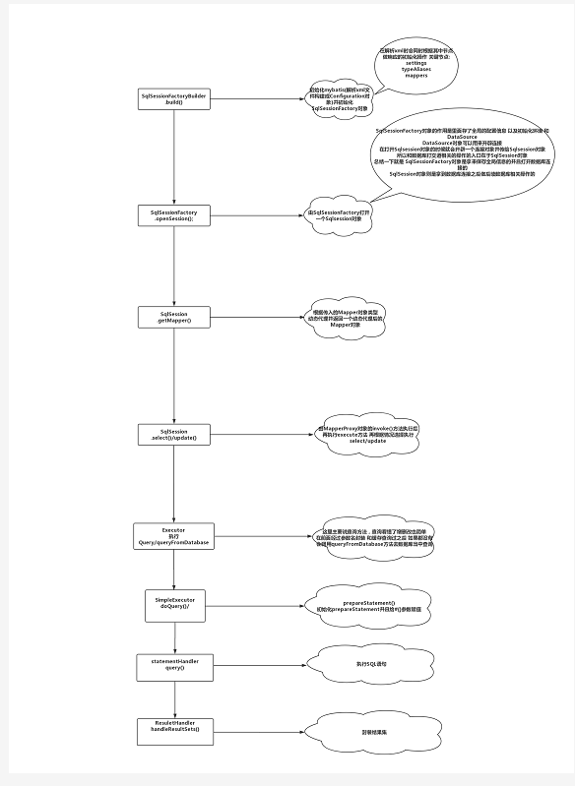

 |  |  | mybatis中xml解析是通过SqlSessionFactoryBuilder.build()方法。初始化mybatis(解析xml文件构建成Configuration对象)并初始化SqlSessionFactory对象，在解析xml时会同时根据其中节点做相应的初始化操作 关键节点： settings、typeAliases、mappers 通过SqlSesssionFactory.openSession()方法打开一个SqlSession对象 SqlSessionFactory对象的作用是里面存了全局的配置信息以及初始化环境和DataSource，DataSource对象可以用来开辟连接 SqlSessionFactory对象是用来保存全局信息并且打开数据库连接，在打开SqlSession对象的时候就会开辟一个连接对象并传给SqlSession对象，和数据库打交道的操作入口在于SqlSession对象 通过SqlSession.getMapper()根据传入的Mapper对象类型动态代理并返回一个动态代理后的Mapper对象， 由SqlSession.select()/update()，MapperProxy对象的invoke()方法执行后再执行execure方法，再根据情况选择执行select/update Executor执行Query/queryFromDatabase，在前面经过参数名封装和缓存查询之后（缓存为空），会调用queryFromDatabase方法去数据库当中查 SimpleExecurot执行doQuery()方法，初始化prepareStatement并且给#{}参数赋值 StatementHandler执行query()方法，执行sql语句 ResuletHandler.handleResultSets()方法封装结果集

 |  | 请描述你对Spring Bean的生命周期的理解。
 |  |  | SpringBean的生命周期指一个Bean对象从创建、到销毁的过程。SpringBean不等于普通对象，实例化一个java对象只是Bean生命周期过程的一步，只有走完了流程，才称之为SpringBean。核心过程如下： （1）实例化Bean： 主要通过反射技术，实例化Java对象 （2）设置对象属性（依赖注入）： 向实例化后的Java对象中注入属性 （3）处理Aware接口： 接着，Spring会检测该对象是否实现了xxxAware接口，并将相关的xxxAware实例注入给Bean： ①如果这个Bean已经实现了BeanNameAware接口，会调用它实现的setBeanName(String beanId)方法，此处传递的就是Spring配置文件中Bean的id值； ②如果这个Bean已经实现了BeanFactoryAware接口，会调用它实现的setBeanFactory()方法，传递的是Spring工厂自身。 ③如果这个Bean已经实现了ApplicationContextAware接口，会调用setApplicationContext(ApplicationContext)方法，传入Spring上下文； （4）BeanPostProcessor： 如果想对Bean进行一些自定义的处理，那么可以让Bean实现了BeanPostProcessor接口，那将会调用postProcessBeforeInitialization(Object obj, String s)方法。 （5）InitializingBean 与 init-method： 实现接口InitializingBean完成一些初始化逻辑 如果Bean在Spring配置文件中配置了 init-method 属性，则会自动调用其配置的初始化方法，完成一些初始化逻辑。 （6）如果这个Bean实现了BeanPostProcessor接口，那将会调用postProcessAfterInitialization(Object obj, String s)方法，在这个过程中比如可以做代理增强 （7）DisposableBean： 当Bean不再需要时，会经过清理阶段，如果Bean实现了DisposableBean这个接口，会调用其实现的destroy()方法； （8）destroy-method： 最后，如果这个Bean的Spring配置中配置了destroy-method属性，会自动调用其配置的销毁方法。

